Компресоры блочного типа
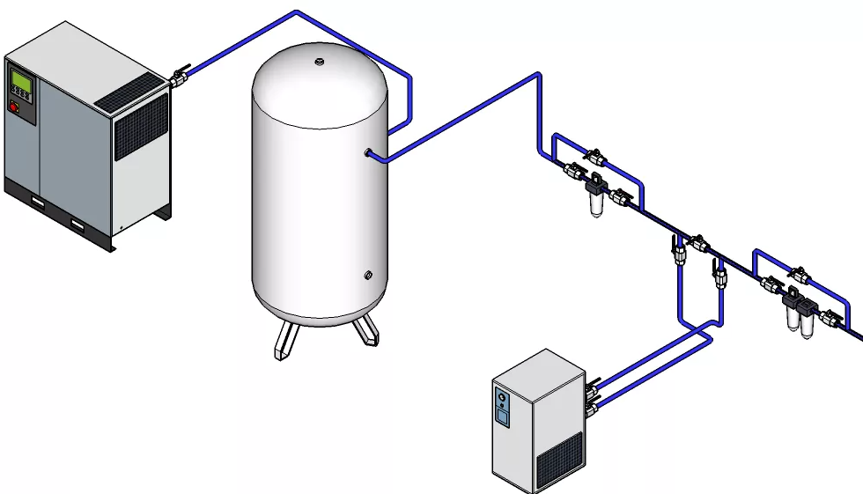

Модель | Тип двигателя | Тип привода | Давление | Производительность | Мощность | Шум | Ресивер | Осушитель | Соед. | Габариты | Вес | Питание | Склад Москва | Склад Новосибирск | РРЦ | СТАРАЯ ЦЕНА
 |  |  | бар | м3/мин | кВт | дБ(А) |  |  | G | мм | кг | В |  |  | USD | USD
Линейка АМ
IC 10/8 AM DF 500L | IP 23 | Прямой | 8 | 1.00 | 7.5 | 63 | + | + | G3/4" | 1880х800х1750 | 350 | 380 | 2 | - | 4490 | 4895
IC 20/8 AM DF 500L | IP 23 | Прямой | 8 | 2.25 | 15.0 | 63 | + | + | G3/4" | 1870х870х1850 | 515 | 380 | 8 | - | 5900 | 6435
IC 30/8 AM DF 500L | IP 23 | Прямой | 8 | 3.40 | 22.0 | 63 | + | + | G1 1/4" | 2200х870х2100 | 676 | 380 | 3 | - | 6900 | 7645
Линейка В
IC 7,5/8 B DF 500L | IP 54 | Ремень | 8 | 0.76 | 5.5 | 63 | + | + | G3/4" | 1880х800х1750 | 320 | 380 |  | - | 3656
IC 7,5/10 B DF 500L | IP 54 | Ремень | 10 | 0.60 | 5.5 | 63 | + | + | G3/4" | 1880х800х1750 | 320 | 380 |  | - | 3656
IC 10/8 B DF 500L | IP 54 | Ремень | 8 | 1.06 | 7.5 | 63 | + | + | G3/4" | 1880х800х1750 | 350 | 380 |  | - | 3765
IC 10/10 B DF 500L | IP 54 | Ремень | 10 | 0.85 | 7.5 | 63 | + | + | G3/4" | 1880х800х1750 | 350 | 380 |  | - | 3765
IC 10/8 B DF 500L | IP 54 | Муфта | 8 | 1.06 | 7.5 | 63 | + | + | G3/4" | 1880х800х1750 | 350 | 380 |  | - | 3765
IC 10/10 B DF 500L | IP 54 | Муфта | 10 | 0.85 | 7.5 | 63 | + | + | G3/4" | 1880х800х1750 | 350 | 380 |  | - | 3765
IC 15/8 B DF 500L | IP 23 | Ремень | 8 | 1.71 | 11.0 | 63 | + | + | G3/4" | 1880х870х1850 | 505 | 380 |  | - | 4985
IC 15/10 B DF 500L | IP 23 | Ремень | 10 | 1.47 | 11.0 | 63 | + | + | G3/4" | 1880х870х1850 | 505 | 380 |  | - | 4985
IC 20/8 B DF 500L | IP 23 | Ремень | 8 | 2.27 | 15.0 | 63 | + | + | G3/4" | 1870х870х1850 | 515 | 380 |  | - | 5135
IC 20/10 B DF 500L | IP 23 | Ремень | 10 | 1.98 | 15.0 | 63 | + | + | G3/4" | 1870х870х1850 | 515 | 380 |  | - | 5135
Линейка С VSD
IC 7,5/8 С VSD DF 500L | IP 23 | Муфта | 8 | 0.76 | 5.5 | 63 | + | + | G3/4" | 1880х800х1750 | 320 | 380 |  | - | 3769
IC 7,5/10 С VSD DF 500L | IP 23 | Муфта | 10 | 0.60 | 5.5 | 63 | + | + | G3/4" | 1880х800х1750 | 320 | 380 |  | - | 3769
IC 7,5/8 C VSD DF 500L | IP 54 | Муфта | 8 | 0.76 | 5.5 | 63 | + | + | G3/4" | 1880х800х1750 | 320 | 380 |  | - | 4055
IC 7,5/10 C VSD DF 500L | IP 54 | Муфта | 10 | 0.60 | 5.5 | 63 | + | + | G3/4" | 1880х800х1750 | 320 | 380 |  | - | 4055
IC 10/8 C VSD DF 500L | IP 23 | Прямой | 8 | 1.06 | 7.5 | 63 | + | + | G3/4" | 1880х800х1750 | 350 | 380 |  | - | 4065
IC 10/10 C VSD DF 500L | IP 23 | Прямой | 10 | 0.85 | 7.5 | 63 | + | + | G3/4" | 1880х800х1750 | 350 | 380 |  | - | 4065
IC 10/8 C VSD DF 500L | IP 54 | Муфта | 8 | 1.06 | 7.5 | 63 | + | + | G3/4" | 1880х800х1750 | 350 | 380 |  | - | 4165
IC 10/10 C VSD DF 500L | IP 54 | Муфта | 10 | 0.85 | 7.5 | 63 | + | + | G3/4" | 1880х800х1750 | 350 | 380 |  | - | 4165
IC 15/8 C VSD DF 500L | IP 23 | Прямой | 8 | 1.71 | 11.0 | 63 | + | + | G3/4" | 1880х870х1850 | 505 | 380 |  | - | 5185
IC 15/10 C VSD DF 500L | IP 23 | Прямой | 10 | 1.47 | 11.0 | 63 | + | + | G3/4" | 1880х870х1850 | 505 | 380 |  | - | 5185
IC 20/8 C VSD DF 500L | IP 23 | Прямой | 8 | 2.27 | 15.0 | 63 | + | + | G3/4" | 1870х870х1850 | 515 | 380 |  | - | 5335
IC 20/10 C VSD DF 500L | IP 23 | Прямой | 10 | 1.98 | 15.0 | 63 | + | + | G3/4" | 1870х870х1850 | 515 | 380 |  | - | 5335
IC 20/8 C VSD DF 500L | IP 23 | Муфта | 8 | 2.27 | 15.0 | 63 | + | + | G3/4" | 1870х870х1850 | 515 | 380 |  | - | 5335
IC 20/10 C VSD DF 500L | IP 23 | Муфта | 10 | 1.98 | 15.0 | 63 | + | + | G3/4" | 1870х870х1850 | 515 | 380 |  | - | 5335
IC 20/8 C VSD DF 500L | IP 54 | Муфта | 8 | 2.27 | 15.0 | 63 | + | + | G3/4" | 1870х870х1850 | 515 | 380 |  | - | 5435
IC 20/10 C VSD DF 500L | IP 54 | Муфта | 10 | 1.98 | 15.0 | 63 | + | + | G3/4" | 1870х870х1850 | 515 | 380 |  | - | 5435
15 - 16 BAR
IC 20/15 DF VSD 500L | IP 23 | Прямой | 15 | 1.35 | 15.0 | 63 | + | + | G3/4" | 1870х870х1850 | 515 | 380 | 8 | - | 7900 | 8690
IC 30/15 DF VSD 500L | IP 55 | Прямой | 15 | 2.10 | 22.0 | 63 | + | + | G3/4" | 2200х870х2119 | 676 | 380 | 10 | - | 9600 | 10230
IC 20/16 C DF 500L | IP 23 | Муфта | 16 | 1.30 | 15.0 | 63 | + | + | G3/4" | 1870х870х1850 | 515 | 380 |  | - | 5970
IC 20/15 C VSD DF 500L | IP 54 | Муфта | 15 | 1.35 | 15.0 | 63 | + | + | G3/4" | 1870х870х1850 | 515 | 380 |  | - | 6560

